5-06-23
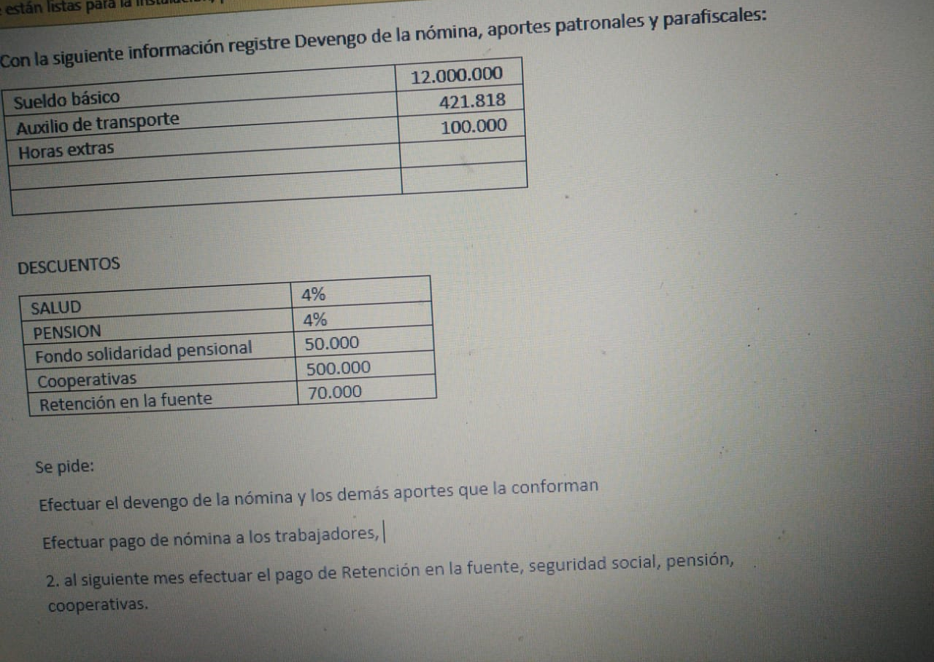
 |  |  | REGISTROS CONTABLES
 |  |  | FECHA | CÓDIGO | CUENTA | DEBE | HABER
 |  |  | DEVENGADO
 |  |  |  | 5101 | GASTOS DE ADMINISTRACIÓN
 |  |  |  | 510102 | Sueldos | $12,000,000
 |  |  |  | 510108 | Aux. transporte | $421,818
 |  |  |  | 510104 | H. extras | $100,000

 |  |  |  | 251001 | EPS |  | $484,000
 |  |  |  | 2511 | FONDOS DE CESANTÍAS Y PENSIONES |  | $484,000
 |  |  |  |  | Fondo de solidaridad pensional |  | $ 50,000
 |  |  |  |  | Cooperativas |  | $ 500,000
 |  |  |  |  | Reten. Fuente |  | $ 70,000
 |  |  |  | 2501 | SALARIOS POR PAGAR |  | $10,933,818
 |  |  |  |  |  | $12,521,818 | $12,521,818
 |  |  | CAUSACIÓN APORTES PARAFISCALES
 |  |  |  | 510127 | Gastos EPS | $ 1,028,500
 |  |  |  | 510128 | Gastos pensión | $ 1,452,000
 |  |  |  |  | Gastos ARL | $ 62,920
PAGO DE NÓMINA A LOS TRABAJADORES
Salarios por pagar | $10,933,818
Bancos |  | $10,933,818
 |  |  |  |  | RETEN. Y APORTES DE NÓMINA
Retención en la fuente por pagar | $ 70,000 |  |  | 510127 | Gastos EPS |  | $1,028,500
Bancos |  | $ 70,000 |  | 510128 | Gastos pensión |  | $ 1,452,000
 |  |  |  |  | Gastos ARL |  | $ 62,920
RETENCIONES DE APORTES NÓMINA | $ 1,575,420
Eps
Bancos |  | $ 1,575,420

RETENCIONES DE APORTES NÓMINA | $ 1,452,000 |  |  |  |  | $ 2,543,420 | $ 2,543,420
Pensión
Bancos |  | $ 1,452,000 | CAUSACIÓN APORTES PATRONALES
 |  |  |  | 510109 | Gastos cesantías | $1,043,067
Cooperativas | $ 500,000 |  |  | 510110 | Int. Cesantía | $125,218
Bancos |  | $ 500,000 |  | 510111 | Prima | $ 1,043,067
 |  |  |  | 510112 | Vacaciones | $ 504,570
 |  |  |  | 25 | PASIVOS POR BENEFICIOS A EMPLEADOS |  | $2,715,923
 |  |  |  |  |  | $2,715,923 | $2,715,923

